Solução 1
Face do dado | prob. (espaço amostral Ω)
1 | 0.16666666667
2 | 0.16666666667
3 | 0.16666666667
4 | 0.16666666667
5 | 0.16666666667
6 | 0.16666666667

Esperança = | 3.5
Média = | 3.5
Variância = | 3.5 | ou

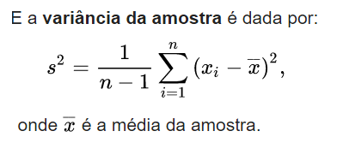
*Pesquise e encontre a resposta para a próxima aula pq E(X)=Média(X)=Var(X) aqui
 |  |  |  | xi-xmédio
 |  |  |  | 6.25
 |  |  |  | 2.25
 |  |  | n=6 | 0.25
 |  |  |  | 0.25
 |  |  |  | 2.25
 |  |  |  | 6.25
 |  |  |  | Var(Face do dado)= 3,5

Exemplo 2
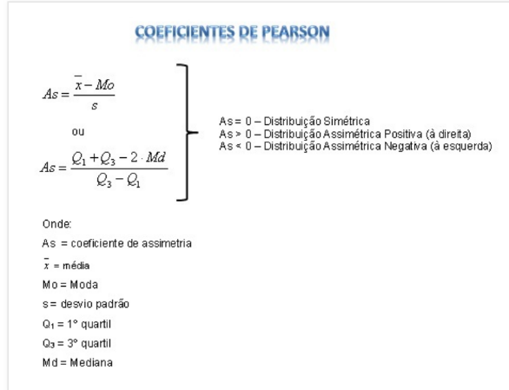
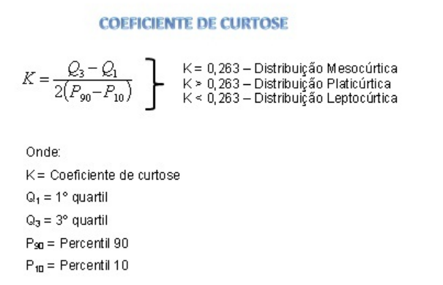
Renda (em Salários Mínimos) | Freq. Absoluta
5 a 10 | 5
10 a 15 | 8
15 a 20 | 4
20 a 25 | 3

E(X) =
E(X^2) =
E(X^2) - [E(X)]^2 => Var(X) =
Desvio Padrão(X) =
Assimetria=
Curtose=

Solução 2
Renda (em Salários Mínimos) | Freq. Absoluta | Freq. Relativa | Ponto Médio | x^2
5 a 10 | 5 | 25% | 7.5 | 56.25
10 a 15 | 8 | 40% | 12.5 | 156.25
15 a 20 | 4 | 20% | 17.5 | 306.25
20 a 25 | 3 | 15% | 22.5 | 506.25

E(X) = | 13.75
E(X^2) = | 213.75
E(X^2) - [E(X)]^2 => Var(X) = | 25
Desvio Padrão(X) = | 4.97

Assimetria= | 2.77 | Distribuição Assimétrica Positiva (à direita)
Curtose = | -1.2 | Distribuição leptocúrtica

Exemplo 3
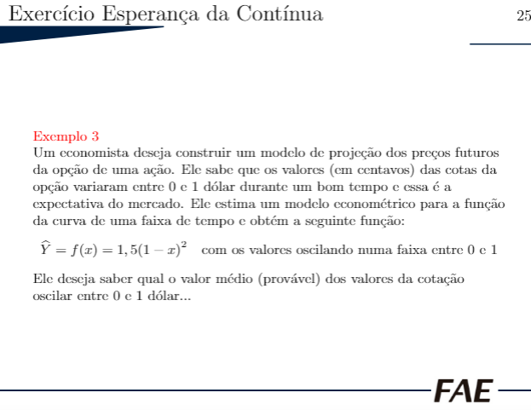

Solução 3
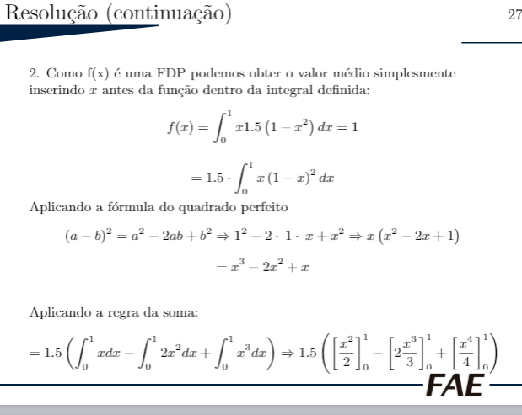
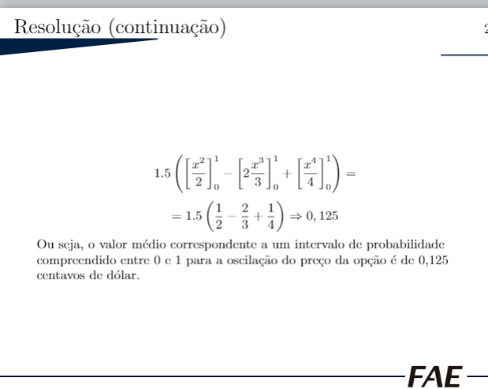
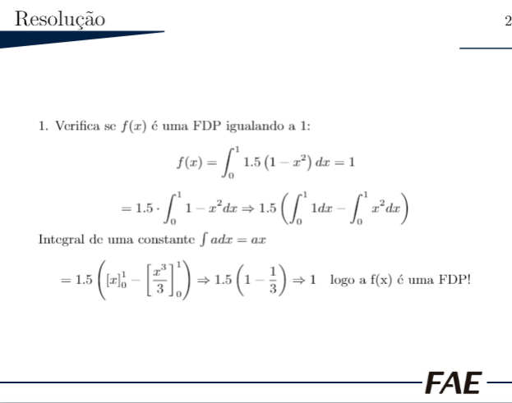
 | f(x)=1,5(x-1)^2 com 0<=x<=1 (gráfico da área abaixo da curva)

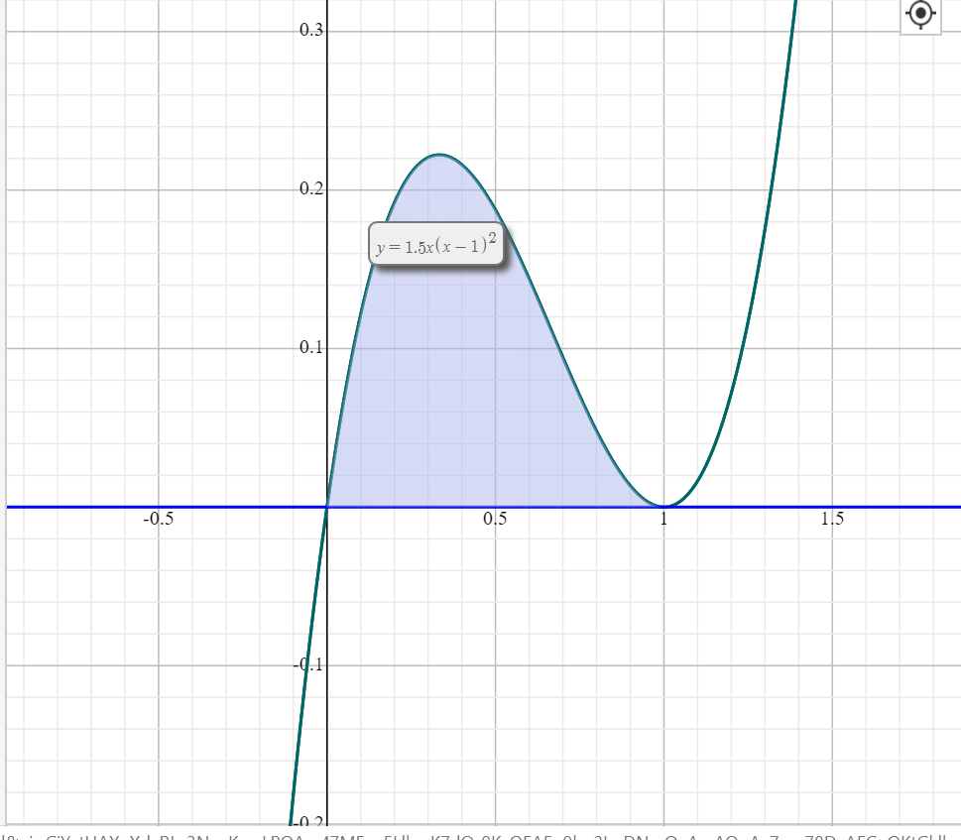
x | f(x)
0 | 1.5
0.1 | 1.215
0.2 | 0.96
0.3 | 0.735
0.4 | 0.54
0.5 | 0.375
0.6 | 0.24
0.7 | 0.135
0.8 | 0.06
0.9 | 0.015
1 | 1.8488927466E-32

